Sheet4
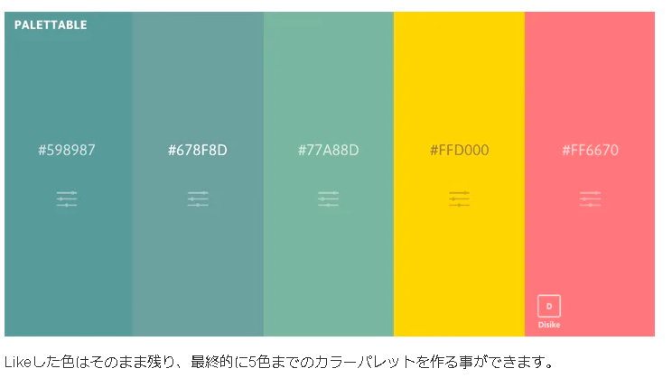

404040 | 598987 | 678D8D | 77A88D | FFD000 | FF6670

64 | 89
64 | 137
64 | 135

